가스공사용(MJ)
한국가스공사 제출용 구성비 (2026년 2월 ) |  |  |  |  |  |  |  | ※ 사회복지시설 정산('23.04.) 물량에서 3월 실사용분 제외 ※ 1. 복지시설에 대한 소급 정산(일반용 단가 적용) 소급 정산: '23.02. 완료 2. 소급대상청구년월: '22.12. ~ '23.01. - 참고사항: 청구월 기준 12월 물량 소급정산하는 대신 3월분 제외하기로 함 (4월 매출에 포함된 물량 일부 제외) ==> 신재홍 차장 (가스공사 전 담당자)와 사회복지시설 한시적할인 정산은 3월까지 하기로 함 ==> 김광연 주임 (가스공사 현 담당자)과도 해당 내용 확인 완료됨

구 분 |  | 판 매 량 | 사회복지 | 자가소모 | 판 매 량 계 | 구성비 | 자가소모
 |  | (MJ) | (MJ) | (MJ) | (MJ) | (%) | (MJ)
주택용 | 취사용 | 20,826,448 | 14,118 |  | 20,840,566 | 0.2806
 | 개별난방용 | 5,364,895,407 | 4,441,836 |  | 5,369,337,244 | 72.2911 |  |  | ※ 판매량+(개별소비세+사회복지+사회적배려+차상위할인)=매출액표 수량합계(자가소모포함되어있으므로 제외됨)
 | 중앙난방용 | 88,172,936 |  |  | 88,172,936 | 1.1869 |  |  | ※ 업무난방과 냉방용은 구별요(5월~9월 냉방용적용)
 | 자가열전용 | 59,538,077 |  |  | 59,538,077 | 0.8016 |  |  | ※ 매출내역서의 자가소모를 확인한다
 | 소 계 | 5,533,432,868 | 4,455,954 |  | 5,537,888,823 | 74.5602 | 0 |  | ※ 개별소비세=특소세할인, 2022년 5월부터 판매량(MJ)에 포함 (가스공사 신재홍차장 확인 시, 구성비 공문으로 개소세 관련내용 확인사항 없음)
일 반 용 |  | 384,519,575 | 7,622,099 | 19,213 | 392,160,887 | 5.2800 | 19,212.7500
냉난방공조용 |  | 176,826,310 | 2,948,315 | 367,134 | 180,141,759 | 2.4254 | 367,134.3050
업무난방용 |  | 119,966,260 | 33,658,313 | - | 153,624,573 | 2.0684 | -
산 업 용 |  | 884,900,025 |  | - | 884,900,025 | 11.9140
수 송 용 |  | 225,660,762 |  | - | 225,660,762 | 3.0382
열 병 합 용 |  | 24,125,862 |  | - | 24,125,862 | 0.3248 | -
연료전지용 |  | 18,275,666 |  | - | 18,275,666 | 0.2461
열전용설비용 |  | 1,025,235 |  | 268,124 | 1,293,359 | 0.0174 | 268,124.6000
주한미군 |  | 9,307,650 |  | - | 9,307,650 | 0.1253
합 계 |  | 7,378,040,213 | 48,684,682 | 654,471 | 7,427,379,366 | 99.9998 | 654,471.6550

 |  | 7,426,724,895 |  | TRUE | 7,426,724,895
 |  | 7,426,724,895 |  |  | 7,426,724,895
 |  | 0 |  |  | 0

냉난방용 계절단가 처리시 적용
====================================================================================
[ 5월 / 10월 가스공사 멘트 ]
1. 귀 공사의 무궁한 발전을 기원하오며 “9월 도시가스 판매실적”을 다음 과 같이 통보하오니 업무에 참고하시기 바랍니다.
2. 2024년 10월(사용기간: 9월) 냉난방공조용 판매량 [63,234,568.4318MJ]를 적용함.
=====================================================================================
[ 6월 / 11월 가스공사 멘트 ]
1. 귀 공사의 무궁한 발전을 기원하오며 “10월 도시가스 판매실적”을 다음 과 같이 통보하오니 업무에 참고하시기 바랍니다.
2. 2024년 10월(사용기간: 9월) 냉난방공조용 판매량 [63,234,568.4318MJ]를 차감함.
=====================================================================================

구분 |  | 판매열량(MJ)
냉방물량(9월) |  |  |  | ※ 관리납기와 일반납기의판매량전산실의뢰 (일반납기 청구작업이후)
(월초) | 관리납기(변동) |  |  | - 9월판매실적 작성을 위한 냉방용 상품에대한 변동검침사용량 자료 요청
(청구일) | 일반납기(일수)
계 |  |  |  | ※ 계절이 바뀌는 4월(기타)↔5월(하절기) 냉방집계 조정
 |  |  |  | - 시기: 2022년 4월 매출분부터
 |  |  |  | - 사유: 기존 9월, 10월만 물량조정했으나 가스공사 이의제기로 4월, 5월도 시행하게 됨
 |  |  |  | - 방법: 5월 일반납기 청구작업 후 냉난방물량(업무, 주택) 일반납기(4/30까지 일할계산), 관리납기(변동검침 4/30까지) ==> 냉난방공조용에 4월 기타월 사용분 추가(+) , 5월 차감 (-)

 |  |  |  | ※ 9월 판매량에 냉방용을 추가청구하여 10월 판매량에서 차감함
 |  |  |  | ※ 매출건
 |  |  |  | - 9월매출은일반납기의 경우 (8/1~8 부터9/1~8사용량)이므로 9월사용분(10월 청구분) 포함
 |  |  |  | - 관리납기는 (8/16~9/16)까지이나 관리납기는 10월에 변동검침을 했으므로, 9/16~10초까지 변동검침 물량 포함

 |  |  |  | ※ 사 유 : 냉난방의 경우 10월 하절기ㅡ> 기타 단가로 변동됨에 따라 도매요금인상이 많이 이루어지므로 보전차원에서 9월 정산
 |  |  |  | [5월의 경우 (기타 ㅡ> 하절기 단가 변동)는 회사 손해가 없으므로 물량정산 안함.]

 |  |  |  | ※ 9월 냉방용집계확인 할 것
 |  |  |  | - 냉방용 (+), 10월매출(-) 변동검침확인할 것
 |  |  |  | - 10/14청구작업후 자료요청할것

 |  |  |  | 작업순서
 |  |  |  | 1. 월매출 작업 기존대로 작성하여 메일 전송
 |  |  |  | 2. 10월 청구작업 후 전산에 자료 요청하여 가스공사용 시트에 입력
 |  |  |  | 3. 가스공사 공문 발송 및 재무팀 자료 재전달

자가소모
1. 자가소모 청구작업 후 피봇 집계하여 작성
2. 퍼지량(업무난방) : 총무결재본
22라인 /당월사용 /당월열량
 | 2월
 |  | 상품 | 사용량(㎥) | 사용열랑(MJ) | 자가소모량 확인대장
 | 자가소모 | 업무난방용 |  |  | 경산지사(업무난방-->냉난방용으로 상품변경)
 | 자가소모 | 일반용 | 450.0000 | 19,212.7500 | 본사 일반용
 | 자가소모 | 냉난방용 | 8,599.0000 | 367,134.3050 | 본사 냉난방용+서부지사+수성안전팀
 | 자가소모 | 열전용설비용 | 6,280.0000 | 268,124.6000 | 1~3번 보일러 합계
 | 자가소모 | 열병합용1 |  |  | 세너지 (1번 ~ 3번발전기) 계-보일러합계
 | 자가소모 | 퍼지량(CNG) | 0.0000 | 0.0000 | 앞으로 없음. 다 없앰. 관리비가 더 많이 들어서?
 | 자가소모 | 퍼지량(업무난방) | 0.0000 | 0.0000 | 퍼지량 계 | 총무결재본
 | 자가소모 합계 |  | 15,329.0000 | 654,471.6550 | 총계와 같아야됨

.
(샘플참고)
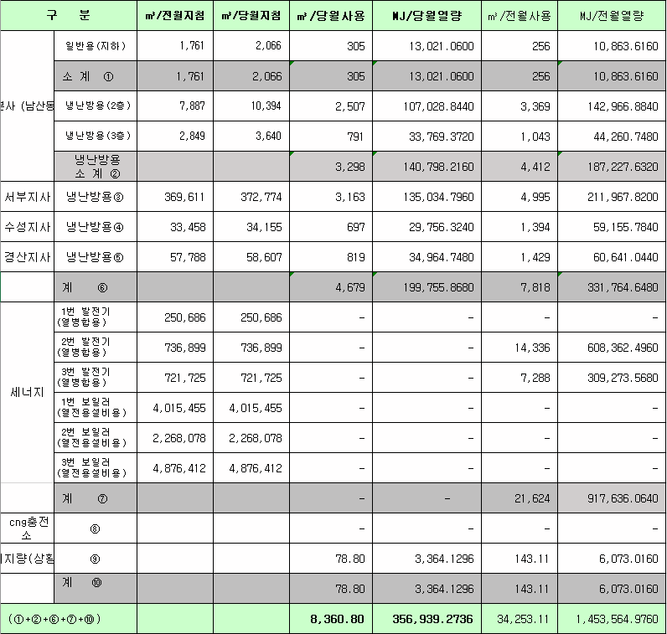
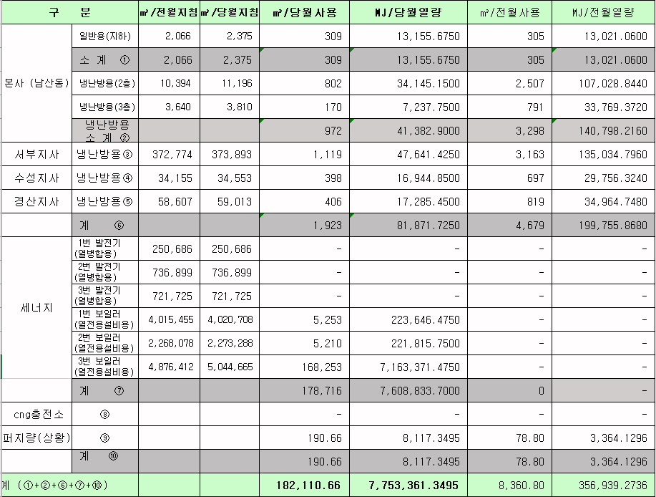
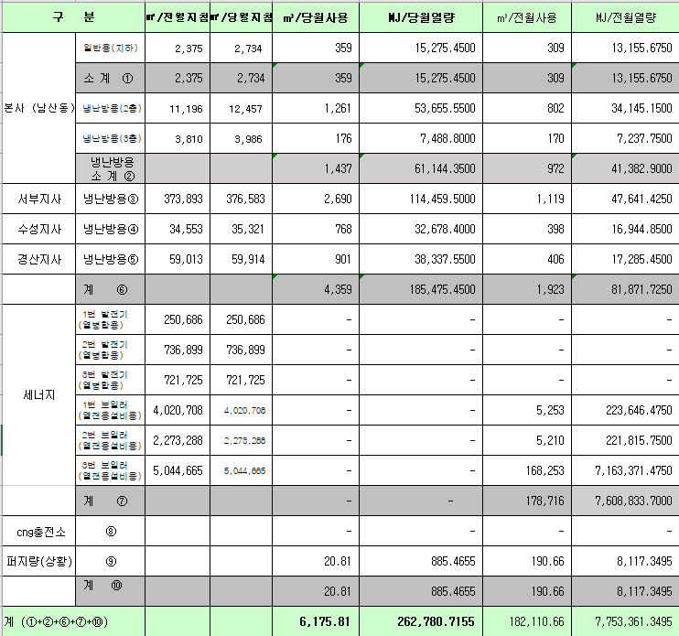
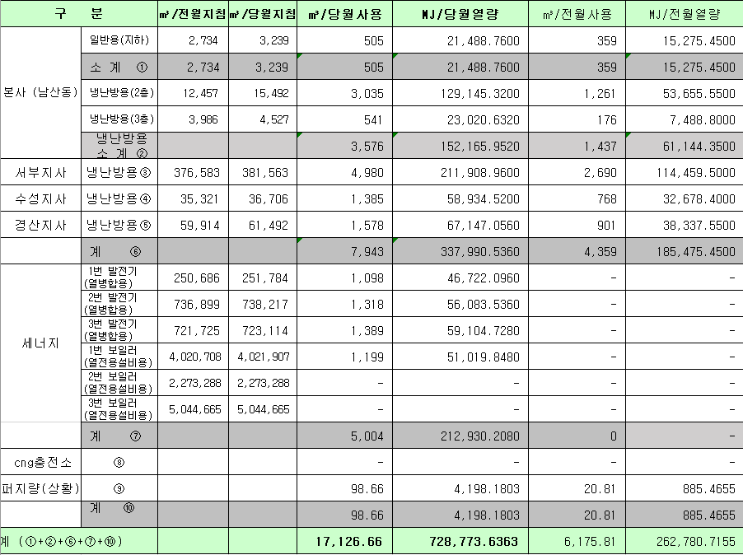
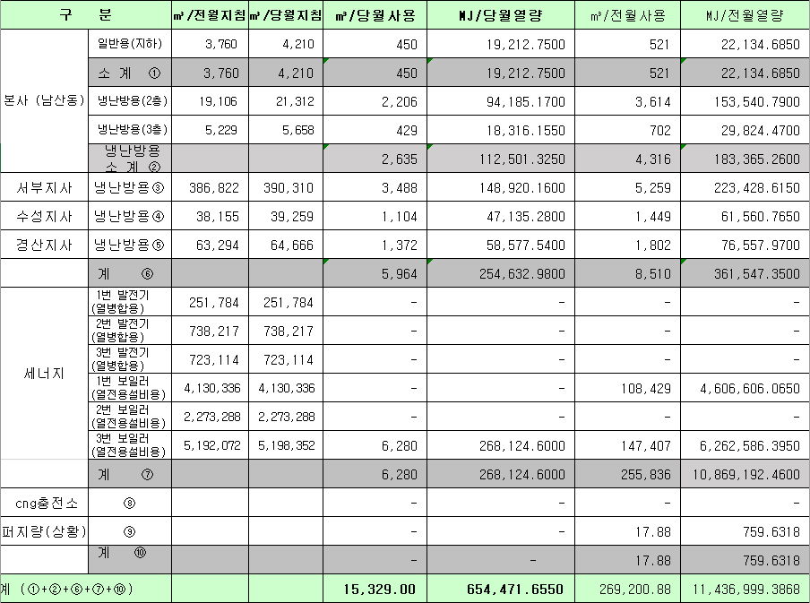
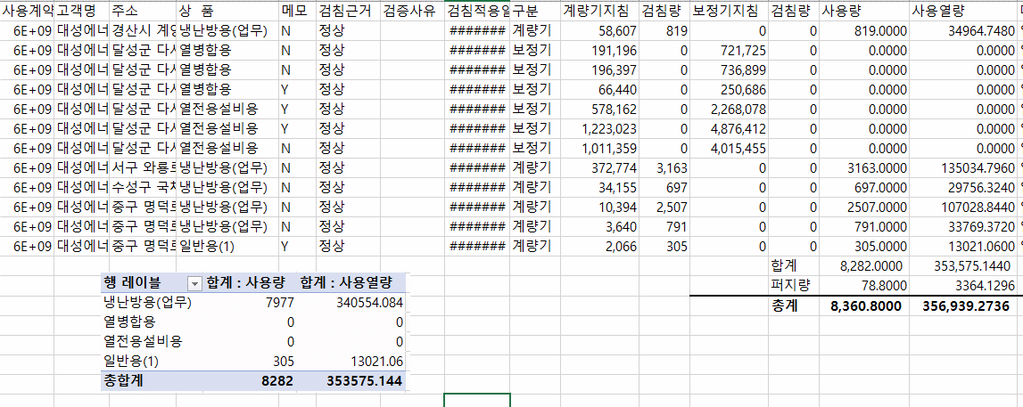
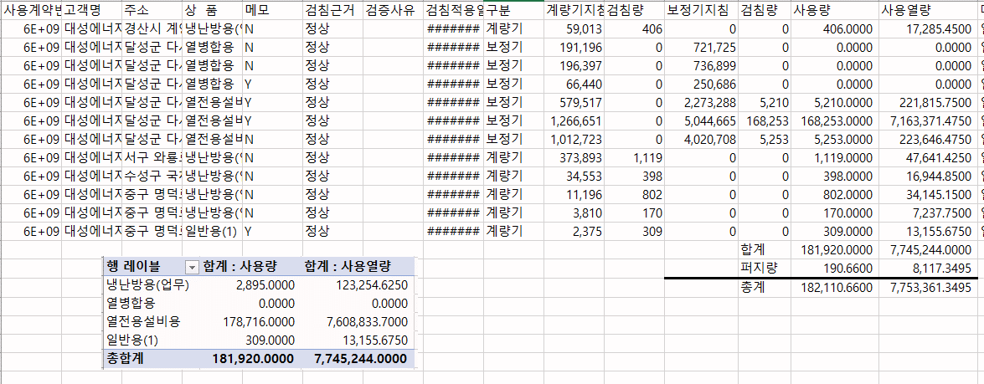
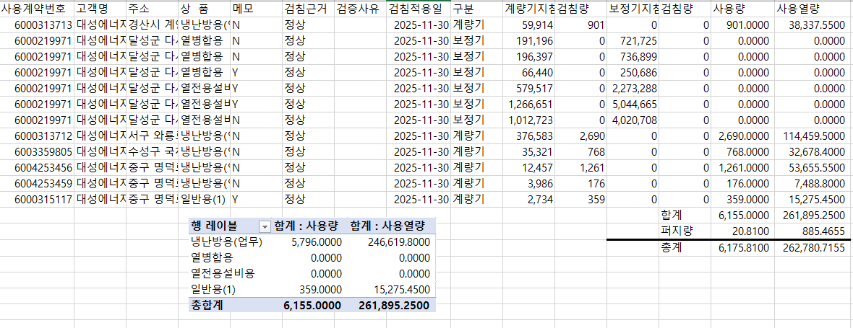
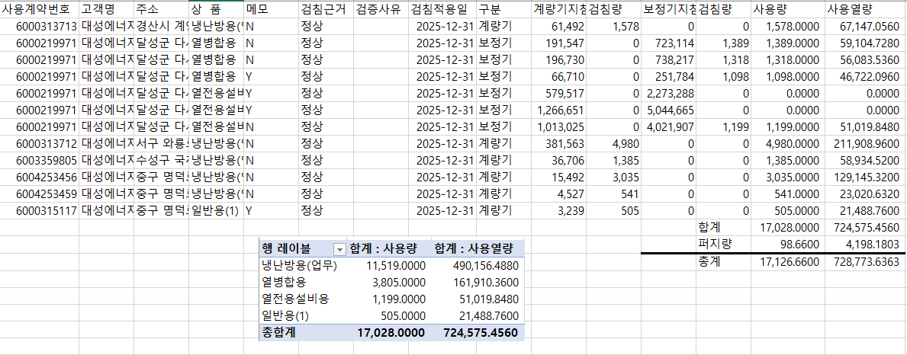
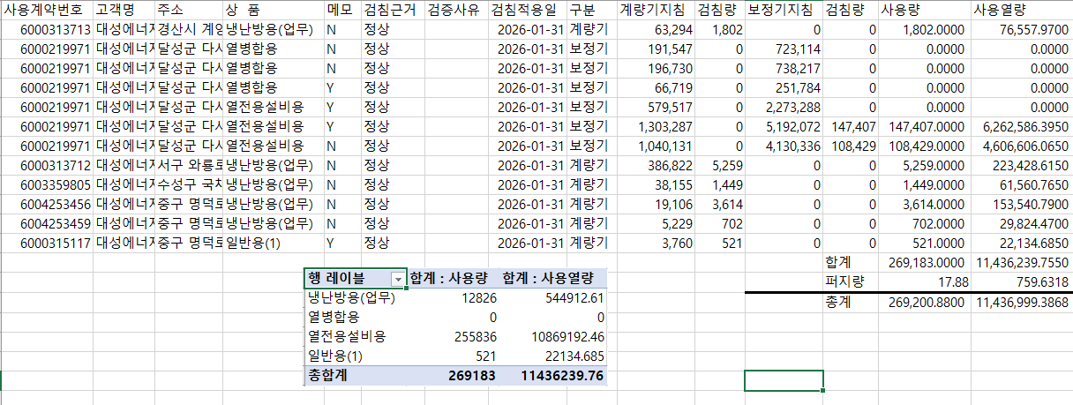
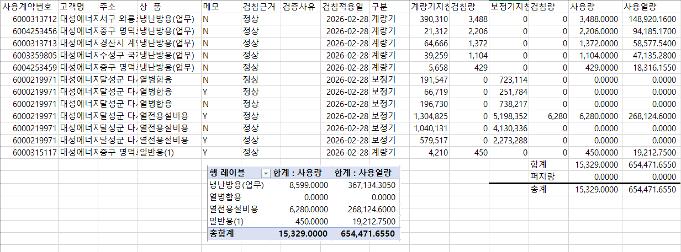

 |  |  |  |  | 왼쪽 자동 계산 됨

판매량-월별추이
1. 2025년 판매량 현황
 |  |  |  |  |  |  |  |  |  |  |  | (단위:천MJ)
용 도 [판매전수] | 판 매 실 적 |  |  |  |  |  | 판 매 실 적
 | 사업계획 | 2월 |  | 전년동월 |  | 구성비 | 사업계획 | 누 계 |  | 전년동월 |  | 구성비
 |  | 차이 | 사용량 | 차이 | 대비(%) |  |  | 차이 | 사용량 | 차이 | 대비(%)
주 택 용 | 5,484,182 | 53,706 | 5,537,888 | 123,524 | 102.3% | 74.5 % | 10,293,289 | 65,343 | 10,358,632 | 134,712 | 101.3% | 73.3 %
[1,159,959] |  | 1.0% | 101.0% | 2.3% |  |  |  | 0.6% | 100.6% | 1.3%
일 반 용 | 374,012 | 18,129 | 392,141 | 7,899 | 102.1% | 5.3 % | 769,560 | 11,769 | 781,329 | 8,504 | 101.1% | 5.5 %
[21,325] |  | 4.8% | 104.8% | 2.1% |  |  |  | 1.5% | 101.5% | 1.1%
업무냉난방용 | 293,020 | 40,380 | 333,400 | 17,209 | 105.4% | 4.5 % | 579,955 | 47,493 | 627,448 | 12,347 | 102.0% | 4.4 %
[8,644] |  | 13.8% | 113.8% | 5.4% |  |  |  | 8.2% | 108.2% | 2.0%
산 업 용 | 802,930 | 81,970 | 884,900 | 15,206 | 101.7% | 11.9 % | 1,721,440 | 54,535 | 1,775,975 | 29,346 | 101.7% | 12.5 %
[1,114] |  | 10.2% | 110.2% | 1.7% |  |  |  | 3.2% | 103.2% | 1.7%
수 송 용 | 235,709 | 1,796 | 237,505 | -8,784 | 96.4% | 3.2 % | 480,168 | 25,226 | 505,394 | 2,481 | 100.5% | 3.6 %
[95] |  | 0.8% | 100.8% | -3.6% |  |  |  | 5.3% | 105.3% | 0.5%
기 타 | 50,189 | 2,546 | 52,735 | -232 | 99.6% | 0.6 % | 107,617 | 1,710 | 109,327 | -1,982 | 98.2% | 0.7 %
[345] |  | 5.1% | 105.1% | -0.4% |  |  |  | 1.6% | 101.6% | -1.8%
총 합 계 | 7,240,042 | 198,527 | 7,438,569 | 154,822 | 102.1% |  | 13,952,029 | 206,076 | 14,158,105 | 185,408 | 101.3%
[1,191,482] |  | 2.7% | 102.7% | 2.1% |  |  |  | 1.5% | 101.5% | 1.33%

※ 기타 : 열병합용, 연료전지, 열전용설비(주택용외), 주한미군
※ 구성비는 판매량 정산서 기준으로 작성되었으며 한국가스공사 정산시 수송용(BIO)은 제외되고 자가소모분이 추가 됨 |  |  |  |  |  |  |  |  |  |  |  |  | 101.5%
 |  |  |  |  |  |  |  |  |  |  |  |  | 102.7%

계획대비 판매량 현황
구성비 현황

(단위 : 천MJ)
 | 누계 | 당월
계획 | 13,952,029 | 7,240,042
실적 | 14,158,105 | 7,438,569
 | 구성비
주 택 용 | 74.5 %
일 반 용 | 5.3 %
업무냉방용 | 4.5 %
산 업 용 | 11.9 %
수 송 용 | 3.2 %
기 타 | 0.6 %
당 월

 | 구성비
주 택 용 | 73.3 %
일 반 용 | 5.5 %
업무냉방용 | 4.4 %
산 업 용 | 12.5 %
수 송 용 | 3.6 %
기 타 | 0.7 %
누 계

데이터
판매량
2월 |  | 누 계 |  |  | 계획 | 실적
계획 | 실적 | 계획 | 실적 | 당월 | 7,240,042 | 7,438,569
7,240,042 | 7,438,569 | 13,952,029 | 14,158,105 | 누계 | 13,952,029 | 14,158,105

구성비
2월 | 구성비 | 누 계 | 구성비
주 택 용 | 74.5 % | 주 택 용 | 73.3 %
일 반 용 | 5.3 % | 일 반 용 | 5.5 %
업무냉방용 | 4.5 % | 업무냉방용 | 4.4 %
산 업 용 | 11.9 % | 산 업 용 | 12.5 %
수 송 용 | 3.2 % | 수 송 용 | 3.6 %
기 타 | 0.6 % | 기 타 | 0.7 %
판매금액
2월 |  | 누 계 |  |  | 계획 | 실적
계획 | 실적 | 계획 | 실적 | 당월 | 155,250 | 160,115
155,249,923 | 160,115,010 | 297,589,154 | 303,199,325 | 누계 | 297,589 | 303,199

판매금액 구성비
2월 | 구성비 | 누 계 | 구성비
주 택 용 | 75.9 % | 주 택 용 | 75.0 %
일 반 용 | 5.6 % | 일 반 용 | 5.8 %
업무냉방용 | 4.6 % | 업무냉방용 | 4.5 %
산 업 용 | 10.1 % | 산 업 용 | 10.6 %
수 송 용 | 3.2 % | 수 송 용 | 3.5 %
기 타 | 0.6 % | 기 타 | 0.6 %

상품별 건수 (전산요청, 파일입력 후 => 판매량월별추이 상품별 전수 입력할 것)
상품 | 공급전수 |  | 용도 | 검수
취사용 | 60,258 |  | 주 택 용 | 1,159,959
취사난방용 | 418,596 |  | 일 반 용 | 21,325
중앙난방용 | 104 |  | 업무냉난방용 | 8,644
주한미군 | 268 |  | 산 업 용 | 1,114
자가열전용 | 26 |  | 수 송 용 | 95
일반용(2) | 1,067 |  | 기 타 | 345
일반용(1) | 20,258 |  | 합 계 | 1,191,482
열전용설비용 | 5
열병합용 | 17
연료전지 | 55
업무난방용 | 7,564
산업용 | 1,114
냉난방용(주택) | 30
냉난방용(업무) | 1,050
개별난방용 | 680,975
수송용(외주) | 1
수송용(CNG) | 94 | 빌링관리-청구관리-청구작업관리-청구작업지원-청구서 출력현황(배송방법별)=>합계(우편+등기)
수송용(BIO)
합 계 | 1,191,482

품의서내용 |  |  |  | [계획대비] |  |  | [입력할것]
구 분 |  | 계획 | 실적 | 실적대비 | 전년동월 |  | 전월
판매량 | 2월 | 7,240,042 | 7,438,569 | 102.7% | 7,283,747 | 102.1% | 6,719,536 | 110.7%
[천MJ] | 누계 | 13,952,029 | 14,158,105 | 101.5% | 13,972,697 | 101.3% | 6,719,536
금 액 | 2월 | 155,250 | 160,115 | 103.1% | 160,940 | 99.5% | 143,084 | 111.9%
[백만원] | 누계 | 297,589 | 303,199 | 101.9% | 308,990 | 98.1% | 143,084

청구할인정산관리
청구년월 | 상품 | 판매량 | 판매열량 | 정상청구액 | 할인액 | 감면청구액
Feb-26 | 개별난방용 | 28,120.14 | 1,195,528.58 | 28,257,479 | 6,652,462 | 21,605,017 | 26년 2월
Feb-26 | 냉난방용(업무) | 69,244.44 | 2,948,315.04 | 65,311,057 | 11,756,095 | 53,554,962 | (사회복지 할인만 조회)
Feb-26 | 업무난방용 | 790,177.05 | 33,607,157.25 | 763,839,159 | 155,670,815 | 608,168,344
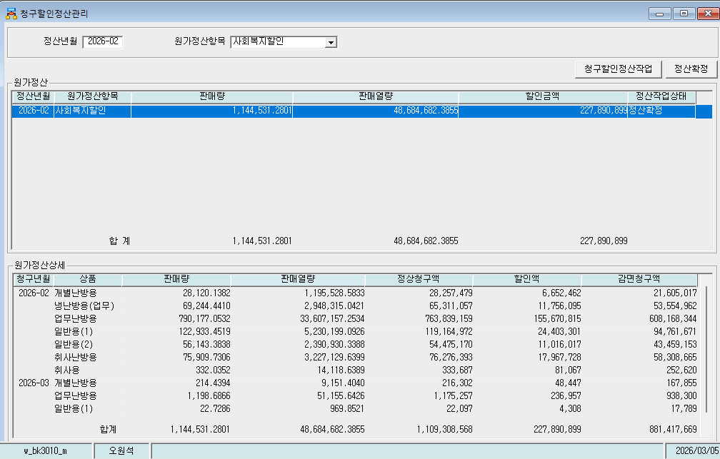
Feb-26 | 일반용(1) | 122,933.45 | 5,230,199.09 | 119,164,972 | 24,403,301 | 94,761,671
Feb-26 | 일반용(2) | 56,143.38 | 2,390,930.34 | 54,475,170 | 11,016,017 | 43,459,153
Feb-26 | 취사난방용 | 75,909.73 | 3,227,129.64 | 76,276,393 | 17,967,728 | 58,308,665
Feb-26 | 취사용 | 332.0352 | 14,118.64 | 333,687 | 81,067 | 252,620
Mar-26 | 개별난방용 | 214.4394 | 9,151.40 | 216,302 | 48,447 | 167,855
Mar-26 | 업무난방용 | 1,198.69 | 51,155.64 | 1,175,257 | 236,957 | 938,300
Mar-26 | 일반용(1) | 22.7286 | 969.8521 | 22,097 | 4,308 | 17,789
Mar-26 | 취사난방용 | 235.1916 | 10,026.90 | 236,995 | 53,702 | 183,293
 | 합계 | 1,144,531.28 | 48,684,682.39 | 1,109,308,568 | 227,890,899 | 881,417,669

파일로다운받아 적용

냉난방단가기준
